2DO TRIMESTRE -17
 | REGISTRO PÚBLICO DE PETICIONES, QUEJAS, RECLAMOS, SUGERENCIAS Y DENUNCIAS.

INFORME DE RADICACIÓN Y SEGUIMIENTO A PETICIONES, QUEJAS, RECLAMOS, SUGERENCIAS Y DENUNCIAS - PQRSD
UNIDAD COORDINADORA DE ATENCIÓN CIUDADANA DEL CONGRESO DE LA REPÚBLICA SEGUNDO TRIMESTRE 2017

 | Recepcionadas por la UAC |  |  | Infomación adicional

 | Petición | 1,325 |  | Recepcionadas no PQRD | 353
 | Queja | 1 |  | Suministro de información abonados | 1840
 | Reclamo | 0 |  | TOTAL | 2,193
 | Sugerencia | 2459
 | Denuncias | 0
 | Asuntos Judiciales | 14 |  | Atendidos por la UAC | 3,630
 | Solicitud de Apoyo | 185 |  | Trasladadas al interior del Congreso | 437
 | TOTAL | 3,984 |  | Trasladadas a otras instituciones | 63
 |  |  |  | TOTAL | 4,130
 | Recepcionadas por la UC
 |  |  |  | Negación de la información | 1
 | Petición | 142
 | Queja | 3
 | Reclamo | 0
 | Denuncia | 1 |  | TOTAL PQRSD | 6,323
 | Opinión/Sugerencia | 0
 | TOTAL | 146

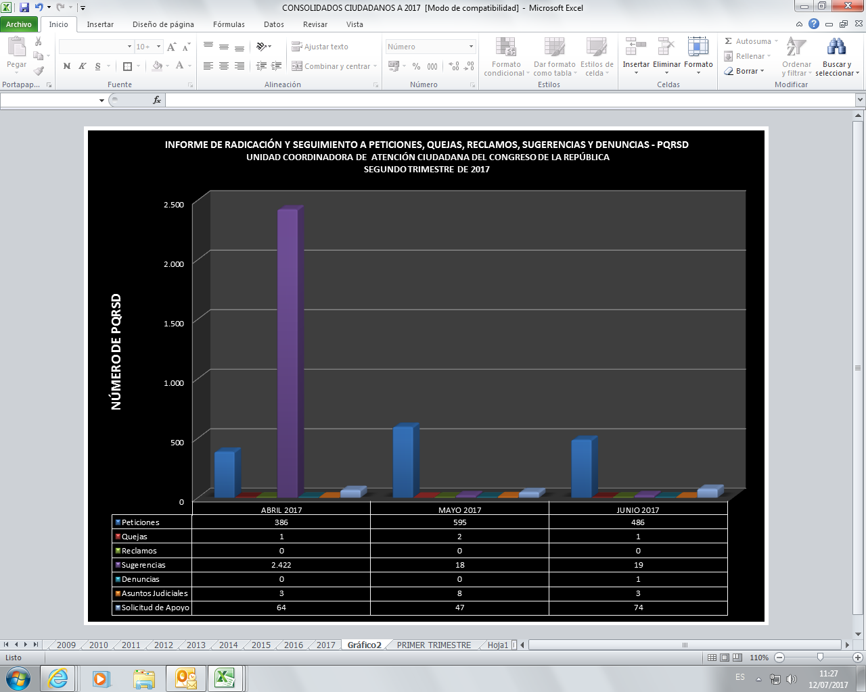

 | PQRSD CONTESTADOS DESDE LA UNIDAD DE ATENCIÓN CIUDADANA DEL CONGRESO
 | No. RADICADO ENTRADA | FECHA RADICACIÓN | No. RADICADO RESPUESTA | FECHA RESPUESTA | TIEMPO DE RESPUESTA
 | 1694 | 2017-04-01 | UAC-CS-2170-2017 | 2017-04-05 | 3
 | 1695 | 2017-04-01 | UAC-CS-2172-2017 | 2017-04-05 | 3
 | 1696 | 2017-04-01 | UAC-CS-2174-2017 | 2017-04-05 | 3
 | 1697 | 2017-04-01 | UAC-CS-2175-2017 | 2017-04-05 | 3
 | 1698 | 2017-04-01 | UAC-CS-2177-2017 | 2017-04-05 | 3
 | 1701 | 2017-04-01 | UAC-CS-2182-2017 | 2017-04-05 | 3
 | 1702 | 2017-04-01 | UAC-CS-2332-2017 | 2017-04-05 | 3
 | 1699 | 2017-04-02 | UAC-CS-2179-2017 | 2017-04-05 | 3
 | 1700 | 2017-04-02 | UAC-CS-2181-2017 | 2017-04-05 | 3
 | 1678 | 2017-04-04 | UAC-CS-2129-2017 | 2017-04-04 | 0
 | 1683 | 2017-04-03 | UAC-CS-2152-2017 | 2017-04-03 | 0
 | 1684 | 2017-04-03 | UAC-CS-2153-2017 | 2017-04-03 | 0
 | 1710 | 2017-04-03 | UAC-CS-2190-2017 | 2017-04-03 | 0
 | 1712 | 2017-04-03 | UAC-CS-2195-2017 | 2017-04-03 | 0
 | 1713 | 2017-04-03 | UAC-CS-2197-2017 | 2017-04-03 | 0
 | 1711 | 2017-04-03 | UAC-CS-2193-2017 | 2017-04-03 | 0
 | 1716 | 2017-04-03 | UAC-CS-2198-2017 | 2017-04-03 | 0
 | 1714 | 2017-04-03 | UAC-CS-2199-2017 | 2017-04-03 | 2
 | 1718 | 2017-04-04 | UAC-CS-2203-2017 | 2017-04-04 | 0
 | 1719 | 2017-04-03 | UAC-CS-2204-2017 | 2017-04-04 | 0
 | 1728 | 2017-04-03 | UAC-CS-2210-2017 | 2017-04-04 | 1
 | 1722 | 2017-04-03 | UAC-CS-2208-2017 | 2017-04-04 | 1
 | 1741 | 2017-04-03 | UAC-CS-2247-2017 | 2017-04-04 | 1
 | 1743 | 2017-04-03 | UAC-CS-2248-2017 | 2017-04-04 | 1
 | 1725 | 2017-04-03 | UAC-CS-2209-2017 | 2017-04-04 | 1
 | 1729 | 2017-04-04 | UAC-CS-2250-2017 | 2017-04-04 | 0
 | 1730 | 2017-04-04 | UAC-CS-2251-2017 | 2017-04-04 | 0
 | 1731 | 2017-04-04 | UAC-CS-2252-2017 | 2017-04-04 | 0
 | 1782 | 2017-04-03 | UAC-CS-2305-2017 | 2017-04-06 | 3
 | 1732 | 2017-04-04 | UAC-CS-2253-2017 | 2017-04-04 | 0
 | 1733 | 2017-04-04 | UAC-CS-2254-2017 | 2017-04-04 | 0
 | 1734 | 2017-04-04 | UAC-CS-2255-2017 | 2017-04-04 | 0
 | 1735 | 2017-04-04 | UAC-CS-2256-2017 | 2017-04-04 | 0
 | 1736 | 2017-04-04 | UAC-CS-2257-2017 | 2017-04-04 | 0
 | 1737 | 2017-04-04 | UAC-CS-2258-2017 | 2017-04-04 | 0
 | 1738 | 2017-04-03 | UAC-CS-2246-2017 | 2017-04-04 | 1
 | 1739 | 2017-04-04 | UAC-CS-2259-2017 | 2017-04-04 | 0
 | 1740 | 2017-04-04 | UAC-CS-2261-2017 | 2017-04-04 | 0
 | 1744 | 2017-04-03 | UAC-CS-2249-2017 | 2017-04-04 | 1
 | 1748 | 2017-04-04 | UAC-CS-2267-2017 | 2017-04-04 | 0
 | 1749 | 2017-04-06 | UAC-CS-2268-2017 | 2017-04-06 | 0
 | 1750 | 2017-04-06 | UAC-CS-2269-2017 | 2017-04-06 | 0
 | 1751 | 2017-04-04 | UAC-CS-2218-2017 | 2017-04-04 | 0
 | 1752 | 2017-04-04 | UAC-CS-2220-2017 | 2017-04-04 | 0
 | 1753 | 2017-04-04 | UAC-CS-2223-2017 | 2017-04-04 | 0
 | 1754 | 2017-04-04 | UAC-CS-2224-2017 | 2017-04-04 | 0
 | 1755 | 2017-04-04 | UAC-CS-2226-2017 | 2017-04-04 | 0
 | 1756 | 2017-04-04 | UAC-CS-2227-2017 | 2017-04-04 | 0
 | 1757 | 2017-04-04 | UAC-CS-2228-2017 | 2017-04-05 | 1
 | 1758 | 2017-04-04 | UAC-CS-2229-2017 | 2017-04-05 | 1
 | 1759 | 2017-04-04 | UAC-CS-2230-2017 | 2017-04-05 | 1
 | 1760 | 2017-04-04 | UAC-CS-2232-2017 | 2017-04-05 | 1
 | 1761 | 2017-04-04 | UAC-CS-2234-2017 | 2017-04-05 | 1
 | 1762 | 2017-04-04 | UAC-CS-2235-2017 | 2017-04-05 | 1
 | 1763 | 2017-04-04 | UAC-CS-2236-2017 | 2017-04-05 | 1
 | 1764 | 2017-04-04 | UAC-CS-2237-2017 | 2017-04-05 | 1
 | 1765 | 2017-04-04 | UAC-CS-2239-2017 | 2017-04-05 | 1
 | 1766 | 2017-04-04 | UAC-CS-2241-2017 | 2017-04-05 | 1
 | 1767 | 2017-04-04 | UAC-CS-2273-2017 | 2017-04-05 | 1
 | 1768 | 2017-04-05 | UAC-CS-2275-2017 | 2017-04-05 | 0
 | 1769 | 2017-04-04 | UAC-CS-2277-2017 | 2017-04-05 | 1
 | 1770 | 2017-04-04 | UAC-CS-2278-2017 | 2017-04-12 | 6
 | 1771 | 2017-04-03 | UAC-CS-2271-2017 | 2017-04-05 | 2
 | 1773 | 2017-04-04 | UAC-CS-2290-2017 | 2017-04-05 | 1
 | 1774 | 2017-04-03 | UAC-CS-2291-2017 | 2017-04-05 | 2
 | 1775 | 2017-04-05 | UAC-CS-2292-2017 | 2017-04-05 | 0
 | 1776 | 2017-04-03 | UAC-CS-2293-2017 | 2017-04-05 | 2
 | 1783 | 2017-04-06 | UAC-CS-2306-2017 | 2017-04-06 | 0
 | 1784 | 2017-04-06 | UAC-CS-2307-2017 | 2017-04-06 | 0
 | 1785 | 2017-04-06 | UAC-CS-2308-2017 | 2017-04-06 | 0
 | 1786 | 2017-04-07 | UAC-CS-2309-2017 | 2017-04-07 | 0
 | 1787 | 2017-04-07 | UAC-CS-2310-2017 | 2017-04-07 | 0
 | 1789 | 2017-04-07 | UAC-CS-2312-2017 | 2017-04-07 | 0
 | 1889 | 2017-04-05 | UAC-CS-2362-2017 | 2017-04-19 | 5
 | 1790 | 2017-04-07 | UAC-CS-2313-2017 | 2017-04-07 | 0
 | 1791 | 2017-04-07 | UAC-CS-2314-2017 | 2017-04-07 | 0
 | 1792 | 2017-04-07 | UAC-CS-2315-2017 | 2017-04-07 | 0
 | 1793 | 2017-04-06 | UAC-CS-2317-2017 | 2017-04-06 | 0
 | 1794 | 2017-04-04 | UAC-CS-2319-2017 | 2017-04-04 | 0
 | 1795 | 2017-04-05 | UAC-CS-2320-2017 | 2017-04-05 | 0
 | 1796 | 2017-04-05 | UAC-CS-2321-2017 | 2017-04-05 | 0
 | 1797 | 2017-04-05 | UAC-CS-2322-2017 | 2017-04-05 | 0
 | 1798 | 2017-04-05 | UAC-CS-2323-2017 | 2017-04-05 | 0
 | 1799 | 2017-04-06 | UAC-CS-2324-2017 | 2017-04-05 | 0
 | 1800 | 2017-04-06 | UAC-CS-2325-2017 | 2017-04-06 | 0
 | 1801 | 2017-04-06 | UAC-CS-2327-2017 | 2017-04-06 | 0
 | 1802 | 2017-04-06 | UAC-CS-2328-2017 | 2017-04-06 | 0
 | 1803 | 2017-04-06 | UAC-CS-2329-2017 | 2017-04-06 | 0
 | 1804 | 2017-04-06 | UAC-CS-2331-2017 | 2017-04-06 | 0
 | 1805 | 2017-04-06 | UAC-CS-2334-2017 | 2017-04-07 | 1
 | 1806 | 2017-04-06 | UAC-CS-2335-2017 | 2017-04-07 | 1
 | 1807 | 2017-04-06 | UAC-CS-2336-2017 | 2017-04-07 | 1
 | 1808 | 2017-04-06 | UAC-CS-2337-2017 | 2017-04-07 | 1
 | 1809 | 2017-04-06 | UAC-CS-2339-2017 | 2017-04-07 | 1
 | 1810 | 2017-04-06 | UAC-CS-2341-2017 | 2017-04-07 | 1
 | 1811 | 2017-04-06 | UAC-CS-2342-2017 | 2017-04-07 | 1
 | 1812 | 2017-04-06 | UAC-CS-2343-2017 | 2017-04-07 | 1
 | 1813 | 2017-04-06 | UAC-CS-2344-2017 | 2017-04-07 | 1
 | 1814 | 2017-04-06 | UAC-CS-2345-2017 | 2017-04-07 | 1
 | 1815 | 2017-04-06 | UAC-CS-2346-2017 | 2017-04-07 | 1
...

